3_ISIP novadi
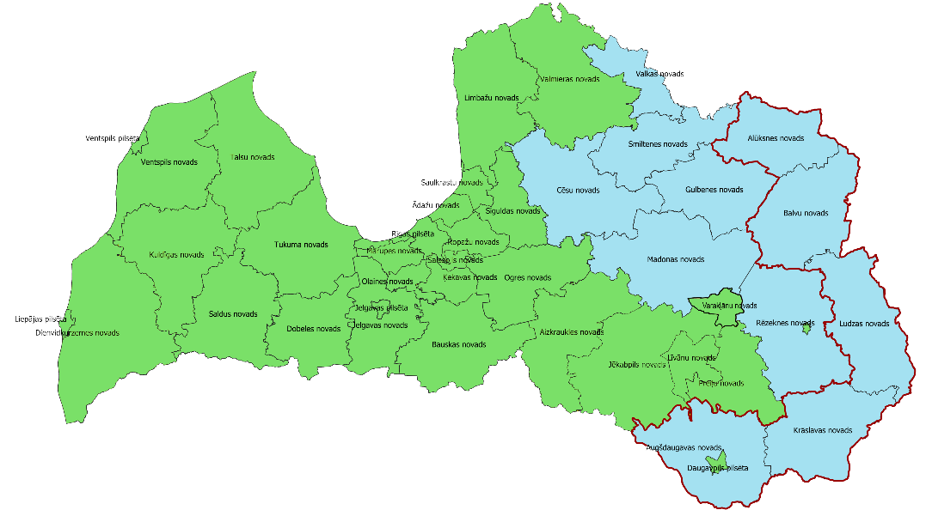
1 | Alūksnes novads
2 | Augšdaugavas novads
3 | Balvu novads
4 | Cēsu novads
5 | Gulbenes novads
6 | Krāslavas novads
7 | Ludzas novads
8 | Madonas novads
9 | Rēzeknes novads
10 | Smiltenes novads
11 | Valkas novads

